2017
Профессиональный инструмент для тонирования по каталогу Ultra Vision, GILA (США)
Наименование инструмента | № по каталогу Ultra Vision | № по каталогу "GILA" | Цена ОПТ
Выгонка металлическая с п/у вставкой, 20см | UV 011 | GT 064 | 880
Полиуретановая вставка для GT 064, 20см | UV 012 | GT 061 | 400
Выгонка металлическая с п/у вставкой, 15см | UV 013 | GT 062 | 700
Полиуретановая вставка для GT 062, 15см | UV 014 | GT 063 | 300
Металлическая выгонка с п/у синей вставкой 12,5 см | UV 015 | GT122 | 580
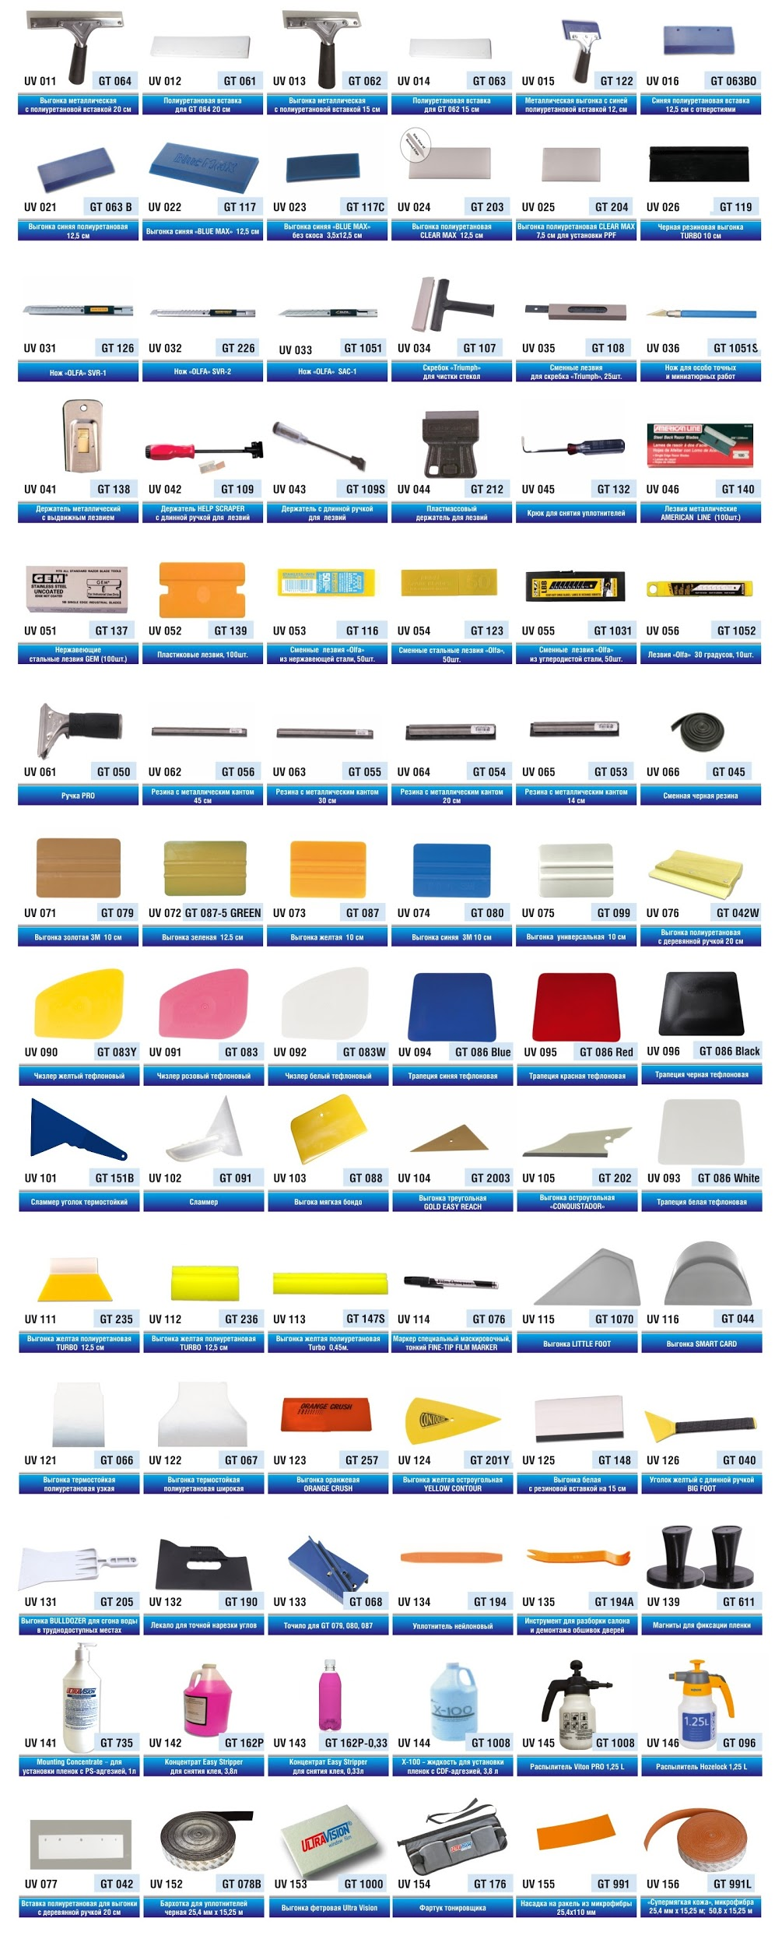
Синяя п/у вставка для GT122, 12,5 см, с отверстиями | UV 016 | GT 063ВО | 250
Синяя п/у вставка для GT122, 12,5 см, без отверстий | UV 021 | GT 063В | 230
Выгонка п/у синяя "Blue Max", 5х12,5см | UV 022 | GT 117 | 550
Выгонка п/у синяя "Blue Max", 3,5х12,5см | UV 023 | GT 117C | 420
Выгонка п/у Clear Max, 5х12,5см | UV 024 | GT 203 | 530
Выгонка п/у Clear Max, 5 x 7,5см | UV 025 | GT204 | 420
Черная резиновая выгонка Turbo (10см) | UV 026 | GT 119 | 330
Черная резиновая выгонка Turbo (40см) | UV 027 | GT 146 | 990
Нож металлический корпус в сером пластике | б/н | б/н | 120
Нож металлический корпус | б/н | б/н | 90
Нож OLFA SVR-1 | UV 031 | GT 126 | 370
Нож OLFA SVR-2 | UV 032 | GT 226 | 390
Нож OLFA SАС-1 (30°) | UV 033 | GT 1051 | 390
Скребок "Triumph", 15см | UV 034 | GT 107 | 950
Скребок "Triumph", 15см, analogue | б/н | б/н | 680
Лезвия для скребка "Triumph", 25шт. | UV 035 | GT 108 | 1480
Лезвия для скребка "Triumph", 25шт., analogue | б/н | б/н | 900
Нож GRAPHIC 30° для особо точных работ | UV 036 | GT 1051S | 120
Металлический держатель для лезвий GT140, GT137 | UV 041 | GT 138 | 160
Держатель с длинной ручкой для лезвий GT140, GT137 | UV 043 | GT 109S | 250
Пластмассовый держатель для лезвий GT140, GT137 | UV 044 | GT 212 | 90
Крюк для снятия уплотнителей | UV 045 | GT 132 | 380
Лезвия металлические American Line (100шт.) | UV 046 | GT 140 | 440
Нержавеющие лезвия Gem (100шт.) | UV 051 | GT 137 | 850
Пластиковые лезвия , 100шт. | UV 052 | GT 139 | 440
Лезвия OLFA AB-50S из нержевеющей стали 9mm, 50шт. | UV 053 | GT 116 | 1150
Лезвия OLFA AB-50B стальные 9mm, 50шт. | UV 054 | GT 123 | 850
Лезвия OLFA ABB-50B из углеродистой стали 9mm, 50шт. | UV 055 | GT 1031 | 850
Лезвия OLFA SAB-10B стальные, 30°, 9 мм, 10шт. | UV 056 | GT 1052 | 330
Лезвия из нержевеющей стали 9mm, 50шт. | б/н | б/н | 790
Лезвия стальные, (45° и 30°) 9 мм, 50шт. | б/н | б/н | 580
Металлический держатель, ручка PRO | UV 061 | GT 050 | 390
Резина синяя с алюминевым кантом, 18" (45см) | UV 062 | GT 056 | 360
Резина синяя с алюминевым кантом, 12" (30 см) | UV 063 | GT 055 | 300
Резина с металлическим кантом, 8" (20 см) | UV 064 | GT 054 | 220
Резина синяя с алюминевым кантом, 6" (14 см) | UV 065 | GT 053 | 140
Черная резина для GT 053-056, длина 1,05 м. | UV 066 | GT 045 | 220
Выгонка золотая "3М GOLD" (10 см) | UV 071 | GT 079 | 290
Выгонка зеленая "GREEN BONDO" , 12,5см | UV 072 | GT 087-5 GREEN | 60
Выгонка желтая "LIDCO ORANGE" , 10см | UV 073 | GT 087 | 60
Синяя выгонка "3М BLUE", 10см | UV 074 | GT 080 | 85
Выгонка универсальная "UNIVERSAL SQUEEGEE", 10см | UV 075 | GT 099 | 70
Выгонка полиуретановая с деревянной ручкой | UV 076 | GT 042W | 740
Вставка п/у для выгонки с деревянной ручкой GT 042W | UV 077 | GT 042 | 590
Чиззлер желтый SOFT | UV 090 | GT 083Y | 60
Чиззлер розовый тефлоновый | UV 091 | GT 083 | 45
Чиззлер белый тефлоновый HARD | UV 092 | GT 083W | 45
Белая тефлоновая выгонка (трапеция) | UV 093 | GT 086 WHITE | 55
Синяя тефлоновая выгонка (трапеция) | UV 094 | GT 086 BLUE | 110
Красная тефлоновая выгонка (трапеция) | UV 095 | GT 086 RED | 120
Черная тефлоновая выгонка (трапеция) | UV 096 | GT 086 BLACK | 150
Сламмер уголок термостойкий | UV 101 | GT 151 | 130
Сламмер | UV 102 | GT 091 | 300
Выгока мягкая Бондо | UV 103 | GT 088 | 45
Выгонка золотая треугольная GOLD EASY REACH | UV 104 | GT 2003 | 130
Остроугольная выгонка "CONQUISTADOR" желтая | UV 105 | GT 202Y | 180
Остроугольная выгонка "CONQUISTADOR" черная | UV 105-1 | GT 202В | 130
Желтая п/у выгонка Turbo - 4" угловая | UV 106 | GT1026 | 250
Желтая п/у выгонка Turbo - 5" угловая | UV 111 | GT235 | 280
Желтая п/у выгонка Turbo - 5" прямоугольная | UV 112 | GT236 | 390
Маскировочный маркер, тонкий FINE-TIP FILM MARKER | UV 114 | GT 076 | 390
Маскировочный маркер, тонкий | б/н | б/н | 290
Выгонка LITTLE FOOT | UV 115 | GT 1070 | 190
Выгонка SMART CARD | UV 116 | GT 044 | 190
Выгонка термостойкая п/у широкая | UV 122 | GT 067 | 190
Выгонка желтая остроугольная YELLOW CONTOUR | UV 124 | GT 201Y | 230
Выгонка белая с резиновой вставкой, 15 см | UV 125 | GT 148 | 80
Выгонка Big Foot, желтый уголок с длинной ручкой | UV 126 | GT 040 | 590
Выгонка Bulldozer | UV 131 | GT 205 | 990
Лекало для точной нарезки углов | UV 132 | GT 190 | 145
Точило для GT 079, 080, 087 | UV 133 | GT 068 | 350
Уплонитель для фиксации оконных уплотнителей | UV 134 | GT 194 | 50
Инструмент для демонтажа №1 | UV 135 | GT 194A | 90
Инструмент для демонтажа №2 | UV 136 | GT 194B | 80
Инструмент для демонтажа №3 | UV 137 | GT 194C | 70
Магниты для фиксации пленки, 2 шт | UV 139 | GT 611 | 390
Концентрат Mounting Concentrate для установки пленок с PS-адгезией, 1л | UV 141 | GT 735 | 390
Концентрат Easy Stripper для снятия клея со стекла, 3,8л | UV 142 | GT 162P | 1190
Концентрат Easy Stripper для снятия клея со стекла, 0,33л | UV 143 | GT 162P-0,33 | 190
Бачок малый с накачкой 1,25 л. VITON PRO | UV 145 | GT 1008 | 980
Бачок малый с накачкой 1,25 л. Hozelock | UV 146 | GT 096 | 1440
Бархотка 25,4 мм х 15, 25 м. для уплотнителей, (черная или белая) | UV 152 | GT078 | 2000
Мягкий фетровый ракель 3М | UV 153 | GT 1000 | 330
Мягкий фетровый ракель Orafol | UV 153 | GT 1000 | 330
Фартук тонировщика | UV 154 | GT 176 | 690
Насадка на ракель 24,5мм х 110мм | UV 155 | GT 991 | 40
Насадка на ракель 24,5мм х 15,25м. | UV 156 | GT 991L | 2800
Маскировочная лента (черная), 2,5 см. х 45м. | UV 150 | GT162 | 600
Спрей для удаления клея с кузова автомобиля 0,5 л. | UV 147 | GT 162G | 390
Усилитель адгезии 3М 946 мл | б/н | б/н | 5800
Усилитель адгезии 3М 50 мл | б/н | б/н | 320
Материалы и инструменты для ремонта автостекол
Боры РФ, d=2,5мм, 5 шт. (твердосплавные с шарообразным наконечником) | б/н | б/н | 280
Термопленка, 8"x12" (210 х 300мм), шт. | б/н | б/н | 10
Шприц с защитой от ультрафиолетового света | б/н | б/н | 290
Скрайбер стальной | б/н | б/н | 700
Скрайбер стальной изогнутый | б/н | б/н | 790
Скрайбер стальной с магнитом | б/н | б/н | 790
Зеркало Delta Kits DK на присоске с 3х кратным увел (144-7G) | б/н | б/н | 350
Инжектор в сборе на вакуумной присоске | б/н | б/н | 5000
Присоска для инжектора | б/н | б/н | 500
Кольцо уплотнительное резиновое малое высококач. | б/н | б/н | 80
Ультрафиолетовая лампа | б/н | б/н | 2200
Ультрафиолетовая колба | б/н | б/н | 1000
Курвиметр механический | б/н | б/н | 490
Полимер основной США,"DEMAXIS" DM-010, 30 мл. | б/н | б/н | 2900
Полимер запечатывающий США,"DEMAXIS" DM-020, 30 мл. | б/н | б/н | 2900
Устройство для перемотки пленки, ширина 1600мм | б/н | б/н | 19800
Устройство для перемотки пленки, ширина 1600мм | б/н | б/н | 19800
...

